工作表1
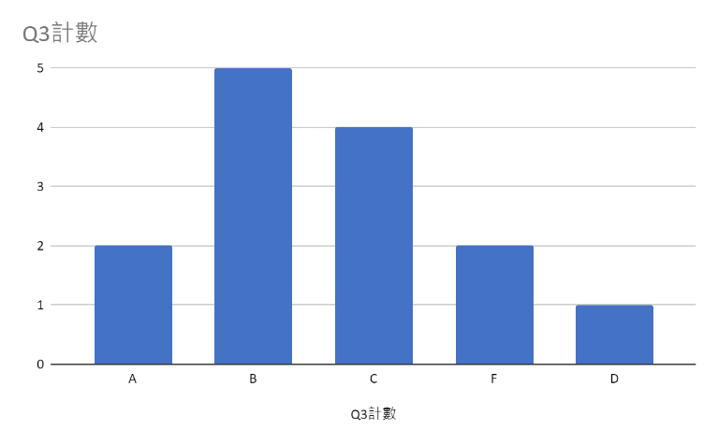
number | name | Exam1 | Exam2 | Exam3 | Exam4 | Exam5 | Q1: Exam_Average | Midterm | Q2: overall score | Q3 | Q4
4 | 何大美 | 98 | 90 | 95 | 94 | 95 | 94.4 | 89 | 91.7 | A | pass
3 | 陳慢慢 | 88 | 96 | 79 | 82 | 85 | 86 | 94 | 90 | A | pass
10 | 黃阿坤 | 90 | 64 | 91 | 82 | 85 | 82.4 | 80 | 81.2 | B | pass
6 | 李大仁 | 67 | 79 | 82 | 85 | 95 | 81.6 | 80 | 80.8 | B | pass
2 | 陳小奇 | 78 | 89 | 90 | 77 | 73 | 81.4 | 88 | 84.7 | B | pass
5 | 羅小花 | 87 | 76 | 78 | 82 | 80 | 80.6 | 81 | 80.8 | B | pass
7 | 李小君 | 77 | 80 | 63 | 85 | 89 | 78.8 | 77 | 77.9 | C | pass
9 | 李大輝 | 86 | 92 | 79 | 73 | 47 | 75.4 | 73 | 74.2 | C | pass
13 | 白阿國 | 67 | 88 | 71 | 44 | 97 | 73.4 | 77 | 75.2 | C | pass
1 | 王小明 | 65 | 54 | 88 | 92 | 67 | 73.2 | 82 | 77.6 | C | pass
8 | 李大月 | 72 | 83 | 62 | 67 | 82 | 73.2 | 88 | 80.6 | B | pass
12 | 林大義 | 72 | 35 | 34 | 97 | 92 | 66 | 52 | 59 | F | fail
11 | 宋小倫 | 81 | 55 | 62 | 47 | 79 | 64.8 | 69 | 66.9 | D | pass
14 | 許亮亮 | 59 | 77 | 71 | 45 | 34 | 57.2 | 54 | 55.6 | F | fail
 |  | Q6 answer ò | Q7 answer ò |  |  |  | Q8 answer ò |  | Q5 answer ò |  | Q10 answer ò
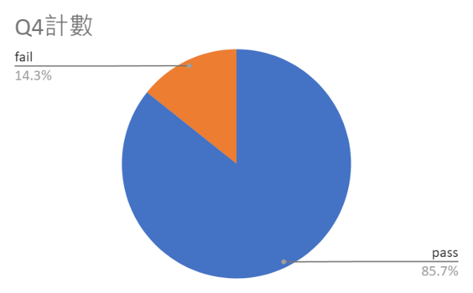
 |  | 98 | 92 |  |  |  | 6 |  | 76.871428571

 |  |  |  |  |  |  |  |  | Q9 answer ò

